表紙・改定履歴
Webダイレクト販売
アカウント更新API 詳細設計書

© 2020 Sasuke Financial Lab Inc.

変 更 記 録
版数 REV. | 作成更新日 | 変 更 内 容 | 担 当
01 | 2020-11-07 | 初版 | 佐藤
02 | 11/20/20 | 【プロセスシート】 ・パラメータチェックに電話番号タイプを追加 ・文言の調整（〜のとき→〜の場合に修正） 【インターフェースシート】 画面のスクリーンショットを更新 | 佐藤

インターフェース
詳細設計 |  |  | 大項目 | 小項目 | 詳細

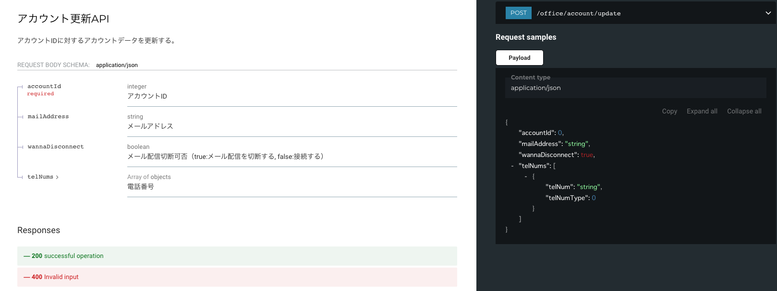

 | エラーコード
 |  | API共通定義書の「リクエスト・レスポンス仕様」シートを参照

プロセス
詳細設計 |  |  |  |  |  |  | 大項目 |  |  | 小項目 |  | 詳細

 | シーケンス
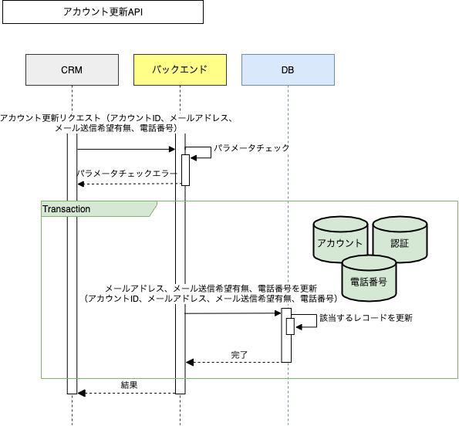

 | プロセス詳細
 | １． | パラメータチェック
 |  | 共通設計書のバリデーションルールを参照
 |  | 項目 |  |  |  |  |  |  | チェック内容 |  |  |  | 説明
 |  | アカウントID |  |  |  |  |  |  | 未入力 |  |  |  | アカウントIDが未入力の場合
 |  |  |  |  |  |  |  |  | 数値 |  |  |  | アカウントIDが数値型でない場合
 |  | メールアドレス |  |  |  |  |  |  | メールアドレス形式 |  |  |  | メールアドレスの形式が不適切な場合
 |  | メール送信希望有無 |  |  |  |  |  |  | 論理値形式 |  |  |  | 論理値の形式が不適切な場合
 |  | 電話番号 |  |  |  |  |  |  | 電話番号形式 |  |  |  | 電話番号の形式が不適切な場合
 |  | 電話番号タイプ |  |  |  |  |  |  | 未入力 |  |  |  | 電話番号タイプが未入力の場合
 |  |  |  |  |  |  |  |  | 数値 |  |  |  | 電話番号タイプが数値型でない場合
 |  |  |  |  |  |  |  |  |  |  |  |  | 電話番号タイプが「1：携帯電話」、「2：自宅」のいずれかではない場合
 |  | パラメータ組み合わせ |  |  |  |  |  |  | アカウントID＋それ以外のパラメータ |  |  |  | アカウントIDと他のパラメータがいずれか設定されていること

 | ２． | トランザクション開始

 | ３． | メールアドレス、メール送信希望有無、電話番号を更新
 |  | ３．１． | データベースから個人IDを取得する
 |  | SQL |  |  |  |  |  |  |  |  | パラメータ |  |  |  | 説明
 |  | SELECT |  | アカウント.個人ID
 |  | FROM |  | アカウント
 |  | WHERE |  | アカウント.アカウントID ＝ 【値】 |  |  |  |  |  |  | リクエスト.アカウントID

 |  | 戻り値 |  |  | 個人ID |  |  |  |  | 備考
 |  | 項目名（和） |  |  |  |  |  | 項目名（英） | 型 | パラメータ |  |  |  | 説明
 |  | 個人ID |  |  |  |  |  | INDIVIDUAL_ID | int | SQL結果.個人ID

 |  | ３．２． | リクエストパラメータから電話番号を更新する
 |  |  | 電話番号更新対象が複数ある場合があるので、電話番号タイプごとに電話番号を更新する
 |  | SQL |  |  |  |  |  |  |  |  | パラメータ |  |  |  | 説明
 |  | UPDATE |  | 電話番号
 |  | SET |  | 電話番号.電話番号 = 【値】 |  |  |  |  |  |  | リクエスト.電話番号.電話番号
 |  | WHERE |  | 電話番号.個人ID = 【値】 |  |  |  |  |  |  | 個人ID
 |  |  |  | AND |  | 電話番号.電話番号タイプ |  |  |  |  | リクエスト.電話番号.電話番号タイプ

 |  | ３．３． | リクエストパラメータからアカウント情報のメール送信希望有無を更新する
 |  | SQL |  |  |  |  |  |  |  |  | パラメータ |  |  |  | 説明
 |  | UPDATE |  | アカウント
 |  | SET |  | アカウント.メール送信希望有無 = 【値】 |  |  |  |  |  |  | リクエスト.メール送信希望有無
 |  | WHERE |  | アカウント.アカウントID = 【値】 |  |  |  |  |  |  | リクエスト.アカウントID

 |  | ３．４． | リクエストパラメータからメールアドレスを更新する
 |  | SQL |  |  |  |  |  |  |  |  | パラメータ |  |  |  | 説明
 |  | UPDATE |  | 認証
 |  | SET |  | 認証.メールアドレス = 【値】 |  |  |  |  |  |  | リクエスト.メールアドレス
 |  | WHERE |  | アカウント.アカウントID = 【値】 |  |  |  |  |  |  | リクエスト.アカウントID

 | ４． | トランザクション終了

 | ５． | （正常系）HTTPステータス:200を応答して処理終了

